waardes
Officiele waardes teamgym reglement (Code of Points Teamgym 2018)

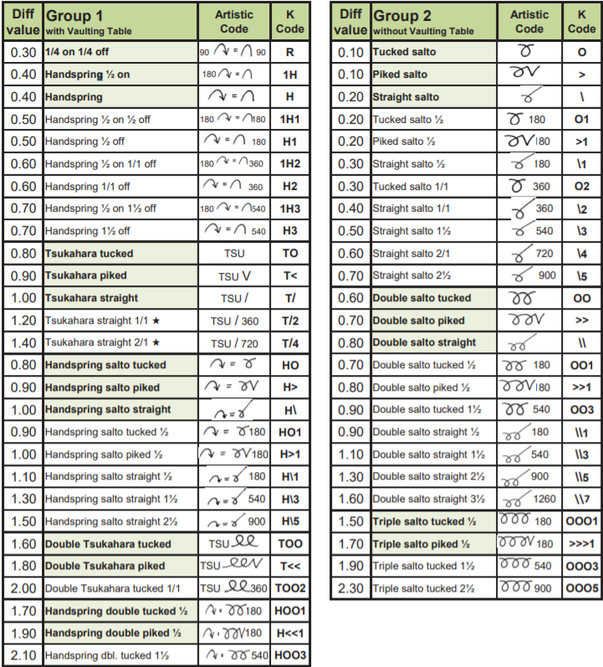
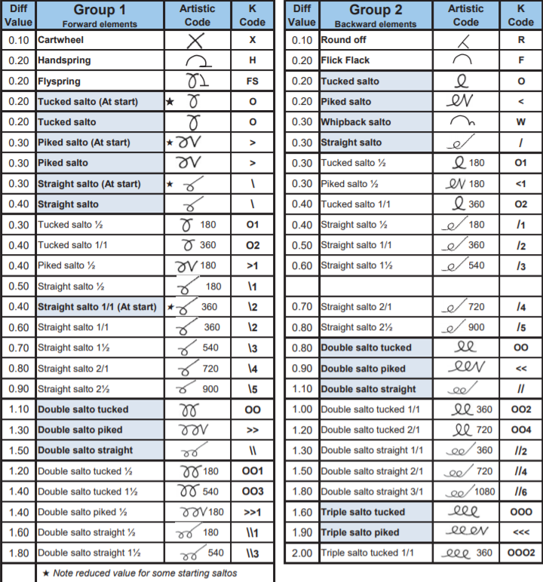

 | Hoogste 2 elementen in een serie tellen
 | Maximaal 5 elementen

